頁２
令和５年度 普通会計決算見込のポイント

【特徴】

歳入
 | ・地方税が固定資産税・都市計画税や個人市民税の増などにより増となり、
 | ２年連続で過去最高を更新したほか、

 | ・不用地等売却代の増などにより財産収入が増となったことなどにより、

 | ・総額１兆9,750億円（前年度比+368億円、+1.9％）となっている。

 | ・市街地再開発事業への繰出の減などによる繰出金の減や、
 | 定年引上げに伴う退職金の減などによる人件費の減などがあるものの、
歳出
 | ・物価高騰対応重点支援給付金や障がい者自立支援給付費などの増に伴う
 | 扶助費の増に加え、公債費が増となったことなどにより、

 | ・総額１兆9,514億円（前年度比+446億円、+2.3％）となっている。

実質収支
 | ・その結果、実質収支は164億円の黒字となり、平成元年度決算から
 | 35年連続で黒字を維持している。

経常収支
比 率
 | ・障がい者自立支援給付費などの経常的な扶助費が増となったものの、

財 政 構 造
の 弾 力 性
 | ・地方税などの経常一般財源が増となったことなどにより、

 | ・前年度決算と比較して△0.4ポイント好転し、92.0％となっている。

地方債
残 高
 | ・18年連続で減少（△1,013億円、△6.2％）し、

 | ・令和５年度末で１兆5,269億円となっている。

【参考１】普通会計決算の推移（H8年度を基準＝100）
 | 1 | 1 | 1 | 1 | 1

頁３
1 歳入

歳入総額は１兆9,750億円で、前年度決算と比較すると、+368億円、+1.9％の増となっている。

○地方税

土地の負担調整措置や家屋の新増築などによる固定資産税・都市計画税の増
（+143億円、+3.8％）や、納税義務者数の増などによる個人市民税の増（+25億円、＋1.1％）
などにより増（+184億円、+2.3％）となり、２年連続で過去最高となっている。
（詳細はP８を参照）

○譲与税・交付金

株式等譲渡所得割交付金の増（＋18億円、＋72.2％）などにより増（＋12億円、＋1.0％）
となっている。

○地方交付税

国の基準財政収入額の算定において、個人市民税が増となったことなどにより、
臨時財政対策債を含めた実質的な地方交付税総額は、△84億円の減（△13.4％）となり、
542億円となっている。

○国庫支出金

新型コロナウイルスワクチン接種事業の減（△67億円、△53.4％）などがあるものの、
物価高騰対応重点支援給付金の増（+349億円、皆増）などにより増（＋18億円、+0.3％）
となっている。

○地方債

新大学キャンパス整備事業の増（＋86億円、著増）や市立美術館の魅力向上の増
（+45億円、著増）などにより、２年ぶりの増（＋79億円、+7.5％）となっている。

○その他

決算剰余金の減などによる繰越金の減（△100億円、△24.1％）などがあるものの、
不用地等売却代の増などによる財産収入の増（＋182億円、+54.2％）などにより、
全体で+84億円、＋2.6％の増となっている。

【参考１】普通会計決算の推移（H8年度を基準＝100）
 | 1 | 1 | 1 | 1 | 1

頁４
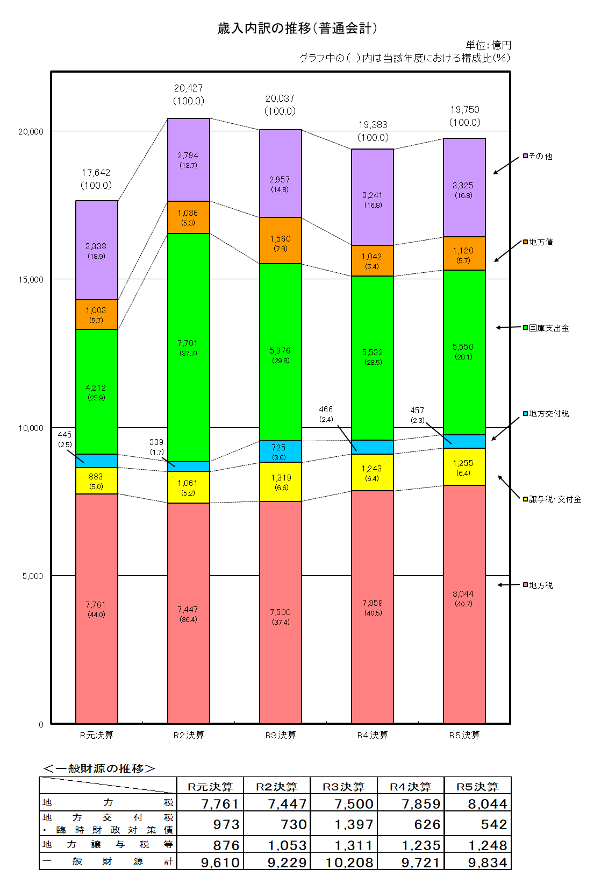

頁５
2 歳出

歳出総額は１兆9,514億円で、前年度決算と比較すると、+446億円、+2.3％の増となっている。

○義務的経費（人件費・扶助費・公債費）

定年引上げに伴う退職金の減などによる人件費の減（△79億円、△2.6％）があるものの、
物価高騰対応重点支援給付金や障がい者自立支援給付費、生活保護費など扶助費の増
（+445億円、+6.8％）に加え、元金償還額の増により公債費が増（+335億円、+17.3％）
となった結果、２年ぶりの増（＋702億円、+6.1％）となっている。

○投資的経費

新大学キャンパス整備事業の増（+87億円、著増）や市立美術館の魅力向上の増
（+50億円、著増）などにより７年連続の増（＋161億円、+7.5％）となっている。

○その他経費

阿倍野再開発事業に係る公債費の減に伴う市街地再開発事業への繰出の減
（△255億円、△90.9％）などによる繰出金の減（△200億円、△13.3％）や、
新型コロナウイルスワクチン接種事業の減（△78億円、△63.2％）などによる物件費の減
（△192億円、△11.0％）などにより、全体で△417億円、△7.7％の減となっている。

3 実質収支

164億円の黒字となり、平成元年度決算から35年連続で黒字を維持している。

＜決算規模及び実質収支の比較＞
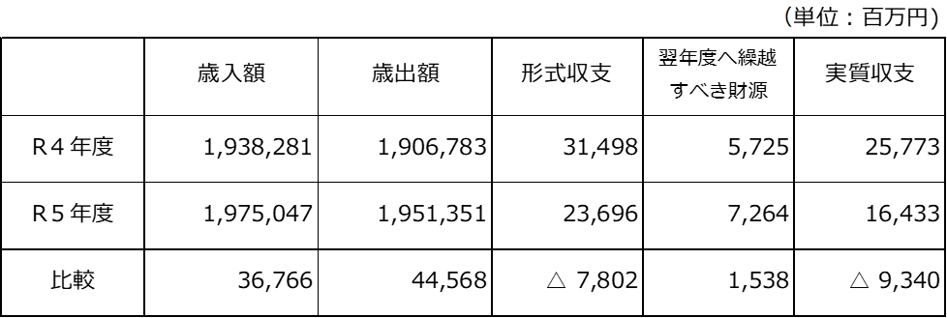

【参考１】普通会計決算の推移（H8年度を基準＝100）
 | 1 | 1 | 1 | 1 | 1

頁６
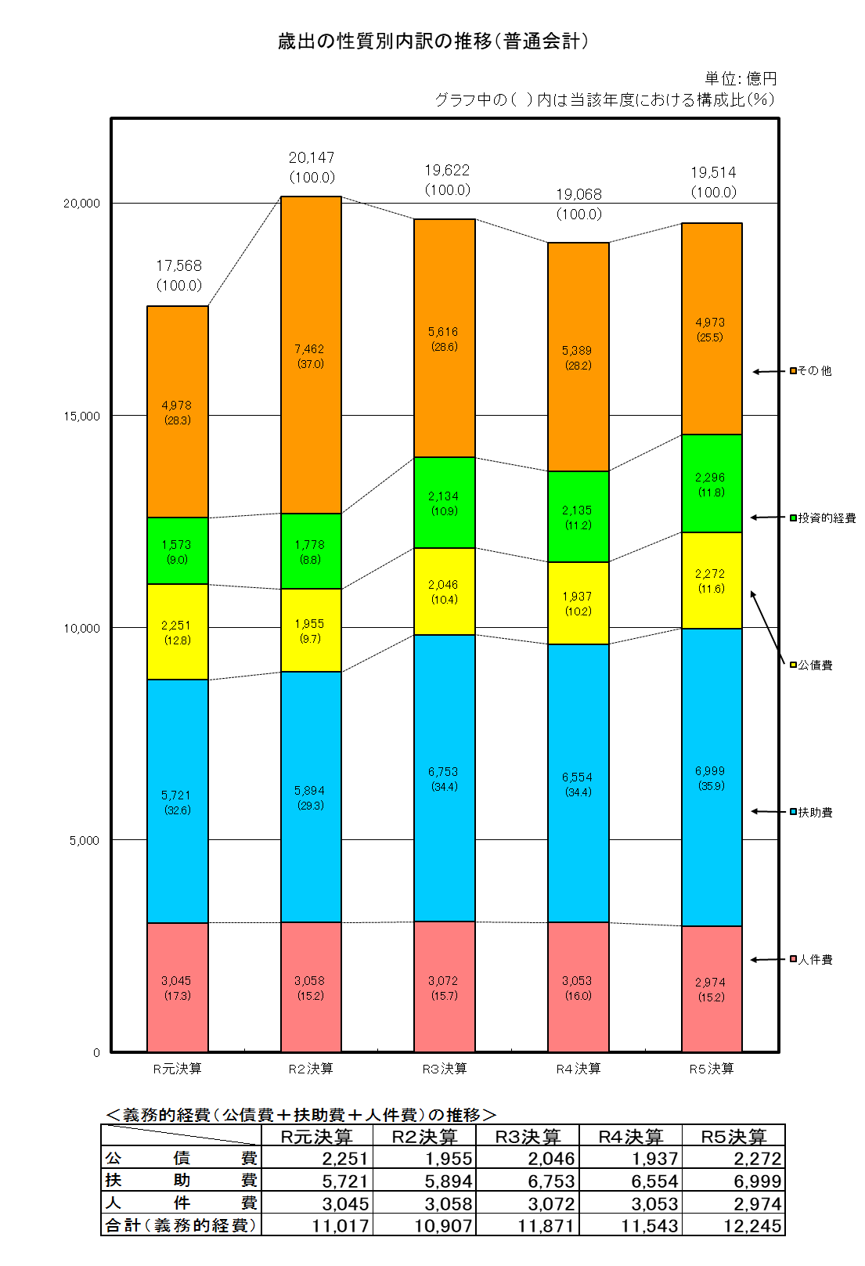

頁７
4 経常収支比率（財政構造の弾力性）

障がい者自立支援給付費などの経常的な扶助費が増となったものの、地方税などの経常一般財源
が増となったことなどにより、前年度決算と比較して△0.4ポイント好転し、92.0％となっている。

5 地方債残高

18年連続で減少（△1,013億円、△6.2％）し、令和５年度末で１兆5,269億円となっている。
（市民一人当たり Ｒ５年度決算：555千円 Ｒ４年度決算：592千円）

6 参考

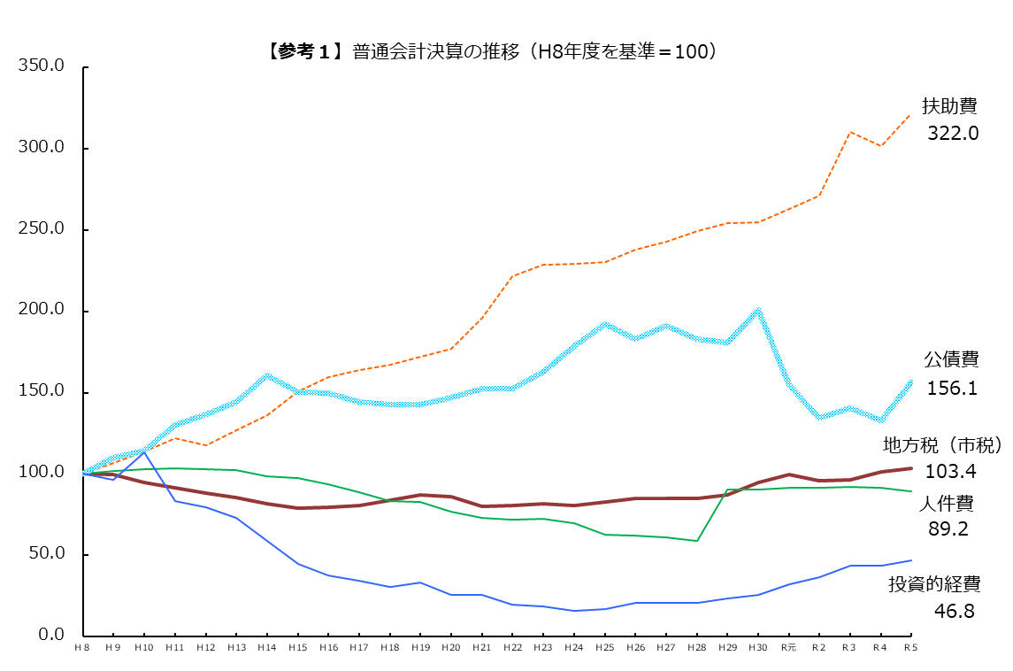

※Ｈ８年度はＲ４年度に過去最高を更新するまでの市税収入のピーク。
※Ｒ２～５年度の扶助費は、新型コロナウイルス感染症対策関連経費及び物価高騰対応経費を含む。
※Ｈ30年度の公債費には、交通事業の民営化に伴う市債の繰上償還を含む。
※人件費（H29年度）は、府費負担教職員制度の見直しに伴い増加している。

頁８
【参考２】市税決算見込の状況

 |  |  |  |  |  | （単位：百万円・％）
区分 |  |  | R５決算見込 | R ４ 決 算 | 差引増△減 | 伸び率
市税総計 |  |  | 804,353 | 785,946 | 18,408 | 2.3
 | 市民税 |  | 351,297 | 348,931 | 2,366 | 0.7
 |  | 個人市民税 | 235,961 | 233,434 | 2,527 | 1.1
 |  | 法人市民税 | 115,336 | 115,497 | △ 161 | △ 0.1
 | 固定資産税 |  | 324,853 | 312,977 | 11,876 | 3.8
 |  | 土地 | 128,255 | 120,845 | 7,409 | 6.1
 |  | 家屋 | 153,625 | 150,242 | 3,384 | 2.3
 |  | 償却資産 | 42,733 | 41,637 | 1,095 | 2.6
 |  | 交付金 | 241 | 253 | △ 12 | △ 4.8
 | 軽自動車税 |  | 2,182 | 2,154 | 28 | 1.3
 | 市たばこ税 |  | 31,156 | 29,849 | 1,307 | 4.4
 | 入湯税 |  | 298 | 207 | 92 | 44.3
 | 事業所税 |  | 29,003 | 28,712 | 290 | 1.0
 | 都市計画税 |  | 65,564 | 63,116 | 2,449 | 3.9
 |  | 土地 | 31,853 | 30,173 | 1,680 | 5.6
 |  | 家屋 | 33,712 | 32,943 | 769 | 2.3

◆ | ５年度決算見込は、３年連続の増
 | （２年連続で過去最高を更新）

＜主な税目の増△減＞

○ | 個人市民税
 |  | 納税義務者数の増 など

○ | 固定資産税
 |  | 土地の令和３年度評価替えに伴う負担調整措置や家屋の新増築による増 など

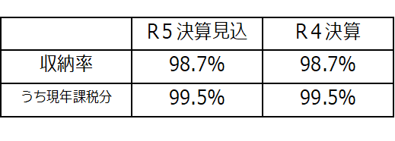
◆ | 収納率

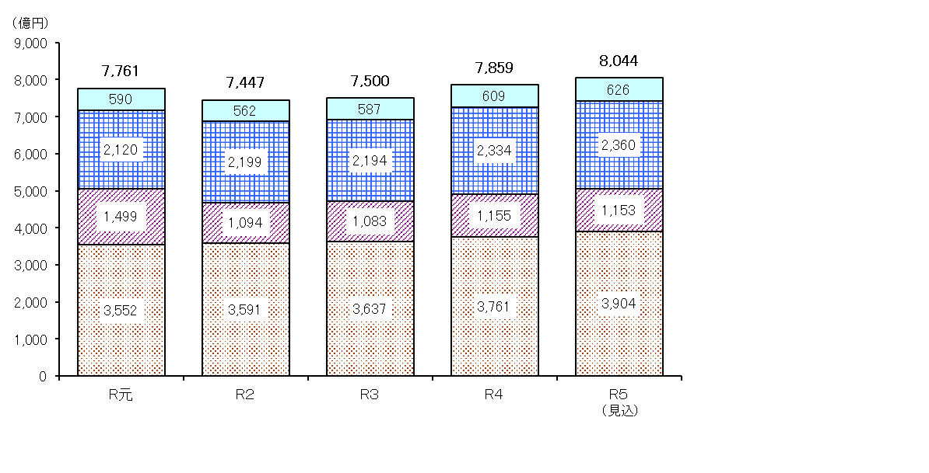
（参考）市税収入の推移

その他の税
個人市民税
法人市民税

固定資産税
都市計画税

